Cover
Fsoft Insight 2.0 |  |  |  |  | Process | Function Name
 |  |  |  |  | Screen Design | Project General Information

 | 1. Overview
 |  | - Tài liệu này mô tả thiết kế màn hình cho hệ thống quản lý bán hàng trực tuyến.
 |  | - Hệ thống được phát triển nhằm hỗ trợ việc bán hàng, đặt hàng và quản lý thông tin sản phẩm trên nền tảng web,
 |  | giúp người dùng có thể mua sắm dễ dàng, tiện lợi và nhanh chóng.
 |  | - Người dùng có thể tìm kiếm sản phẩm, thêm sản phẩm vào giỏ hàng, áp dụng mã khuyến mãi, thanh toán trực tuyến
 |  | hoặc COD (thanh toán khi nhận hàng). Ngoài ra, hệ thống còn cho phép xem và theo dõi trạng thái đơn hàng, cũng như quản lý tài khoản cá nhân.
 |  | - Đối với quản trị viên, hệ thống cung cấp các chức năng như quản lý người dùng, quản lý đơn hàng, cập nhật thông tin
 |  | sản phẩm, và kiểm soát quá trình xử lý thanh toán.
 |  | - Hệ thống tích hợp giao diện trực quan, dễ sử dụng, cùng với các tính năng hỗ trợ như kiểm tra địa chỉ giao hàng,
 |  | tính phí vận chuyển tự động, và gửi thông báo xác nhận đơn hàng.

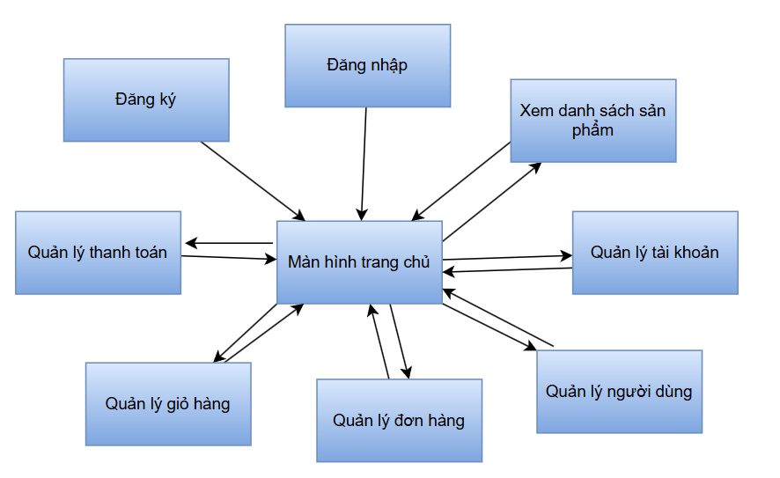

 |  |  |  | 1: Nhấn nút (Trang chủ)
 |  |  |  | 2: Nhấn nút (Đăng ký)
 |  |  |  | 3: Nhấn nút (Đăng nhập)
 |  |  |  | 4: Nhấn nút (Xem danh sách sản phẩm)
 |  |  |  | 5: Nhấn nút (Quản lý tài khoản)
 |  |  |  | 6: Nhấn nút (Quản lý người dùng) (Chỉ cho admin)
 |  |  |  | 7: Nhấn nút (Quản lý đơn hàng) (Chỉ cho admin)
 |  |  |  | 8: Nhấn nút (Quản lý đơn giỏ hàng)
 |  |  |  | 9: Nhấn nút (Quản lý thanh toán)

 | 2. Screen list

 |  | No | Screen ID |  |  |  | Screen Name | UC Name
 |  | 1 | SCR_01 |  |  |  | Màn hình chình | UC_01: Màn hình chình
 |  | 2 | SCR_02 |  |  |  | Đăng ký | UC_02: Đăng ký
 |  | 3 | SCR_03 |  |  |  | Đăng nhập | UC_03: Đăng nhập
 |  | 4 | SCR_04 |  |  |  | Xem danh sách sản phẩm | UC_04: Xem danh sách sản phẩm
 |  | 5 | SCR_05 |  |  |  | Quản lý tài khoản | UC_05: Quản lý tài khoản
 |  | 6 | SCR_06 |  |  |  | Quản lý người dùng | UC_06: Quản lý người dùng
 |  | 7 | SCR_07 |  |  |  | Quản lý đơn hàng | UC_07: Quản lý đơn hàng
 |  | 8 | SCR_08 |  |  |  | Quản lý giỏ hàng | UC_08: Quản lý giỏ hàng
 |  | 9 | SCR_09 |  |  |  | Quản lý thanh toán | UC_09: Quản lý thanh toán

Màn hình chính
 |  | Process | Screen ID | Screen Name | Created PIC | Created Date | Approved Date | 2.2. Screen items – Màn hình chính
 |  | Screen Design | SCR_01 | Màn hình chính |  |  | MMDDYYY | # | Item name | Control | Data type | I/O | Mandatory | Default Value | Range Value
 |  |  |  |  |  |  |  | 1 | Màn hình chính label | Label | Text | O
 |  |  |  |  |  |  |  | 2 | Cài đặt button | Button |  | O |  |  | Dẫn đến màn hình cài đặt
1. Overview |  |  |  |  |  |  |  | 3 | Giỏ hàng button | Button |  | O |  |  | Dẫn đến màn hình giỏ hàng
 |  |  |  |  |  |  |  | 4 | Thanh tìm kiếm label | Label | Text | O |  | “Tìm kiếm”
 | Màn hình cho phép người dùng thao tác với các chức năng trên trang web |  |  |  |  |  |  | 5 | Ô tìm kiếm | Textbox | Text | I |  |  | Nhập từ khóa tìm kiếm sản phẩm
 |  |  |  |  |  |  |  | 6 | Trang chủ button | Button |  | O |  |  | Dẫn đến màn hình Trang chủ
2. Screen Design |  |  |  |  |  |  |  | 7 | Menu button | Button |  | O |  |  | Dẫn đến màn hình Menu sản phẩm
 |  |  |  |  |  |  |  | 8 | Sự kiện button | Button |  | O |  |  | Dẫn đến màn hình Sự kiện
 | 2.1. Screen image |  |  |  |  |  |  | 9 | Liên hệ button | Button |  | O |  |  | Dẫn đến màn hình Liên hệ
 |  |  |  |  |  |  |  | 10 | Ảnh quảng cáo chính | Image |  | O |  | Ảnh trang chủ (quảng cáo sản phẩm) | Ảnh có thể thay đổi tự động hoặc thủ công
 |  |  |  |  |  |  |  | 11 | Ảnh quảng cáo phụ 1 | Image |  | O |  | Ảnh trang chủ (quảng cáo sản phẩm) | Ảnh có thể thay đổi
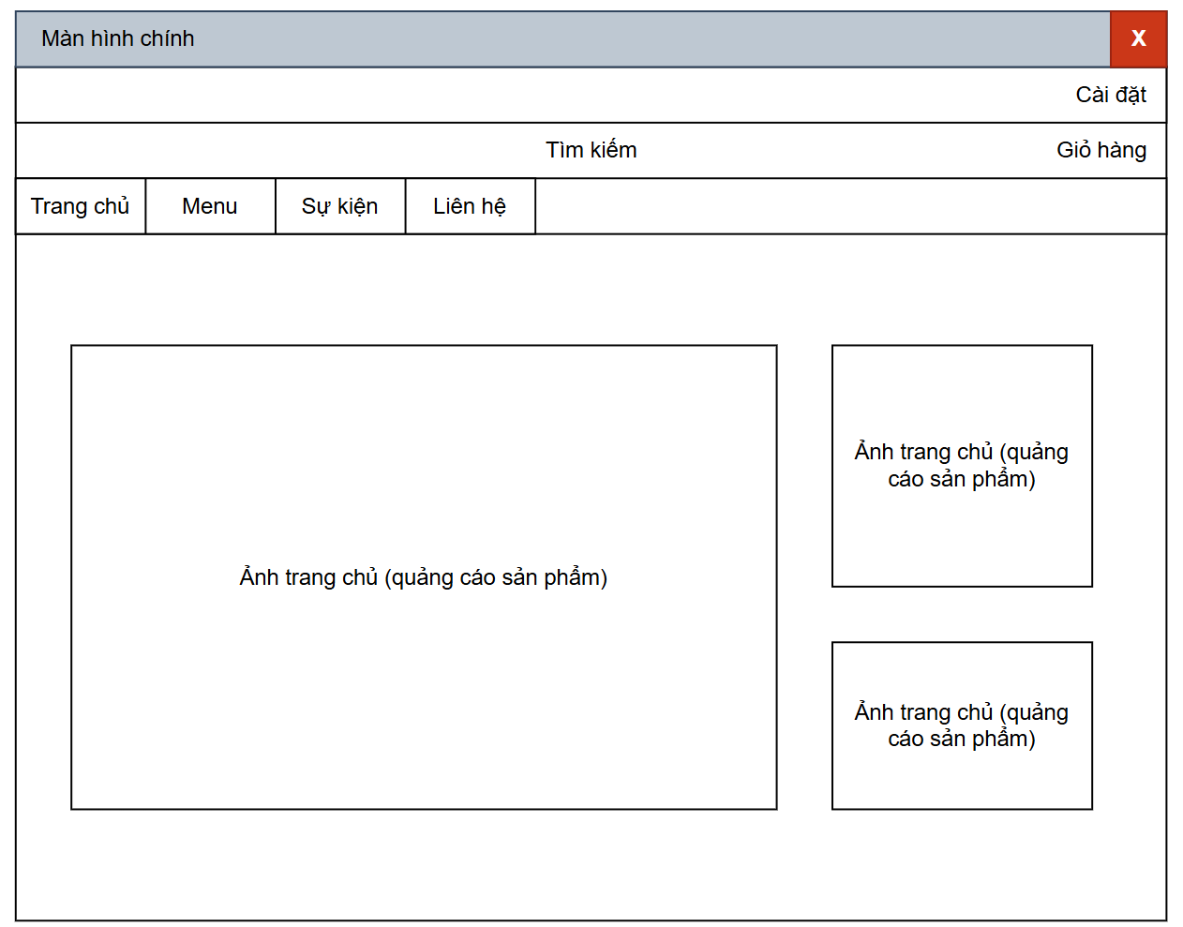
 |  |  |  |  |  |  |  | 12 | Ảnh quảng cáo phụ 2 | Image |  | O |  | Ảnh trang chủ (quảng cáo sản phẩm) | Ảnh có thể thay đổi

 |  |  |  |  |  |  |  | 2.3. Main screen interaction
 |  |  |  |  |  |  |  | 1. Khi mở Màn hình chính, hệ thống sẽ hiển thị:
 |  |  |  |  |  |  |  | Thanh menu trên cùng (Trang chủ, Menu, Sự kiện, Liên hệ).
 |  |  |  |  |  |  |  | Thanh tìm kiếm ở giữa với placeholder “Tìm kiếm”.
 |  |  |  |  |  |  |  | Khu vực quảng cáo sản phẩm chính giữa và bên phải.
 |  |  |  |  |  |  |  | 2. Khi click vào từng button:
 |  |  |  |  |  |  |  | [Cài đặt] → mở màn hình Cài đặt.
 |  |  |  |  |  |  |  | [Giỏ hàng] → mở danh sách giỏ hàng hiện tại.
 |  |  |  |  |  |  |  | [Menu], [Sự kiện], [Liên hệ] → chuyển đến màn hình tương ứng.
 |  |  |  |  |  |  |  | 3. Khi người dùng nhập nội dung vào ô tìm kiếm và nhấn Enter hoặc icon “Tìm kiếm”, hệ thống sẽ:
 |  |  |  |  |  |  |  | Gửi request tìm kiếm sản phẩm theo từ khóa.
 |  |  |  |  |  |  |  | Hiển thị kết quả sản phẩm phù hợp.

 |  |  |  |  |  |  |  | 2.4. Screen displaying
 |  |  |  |  |  |  |  | 1. Các hình ảnh quảng cáo có thể được tự động thay đổi sau mỗi khoảng thời gian (carousel).
 |  |  |  |  |  |  |  | 2. Nếu không có dữ liệu ảnh quảng cáo, hiển thị khung trống với dòng chữ “Ảnh trang chủ (quảng cáo sản phẩm)”.
 |  |  |  |  |  |  |  | 3. Giao diện sẽ tự căn giữa nội dung chính và điều chỉnh kích thước ảnh theo tỷ lệ gốc.
 |  |  |  |  |  |  |  | 4. Thanh menu cố định ở đầu trang, người dùng có thể truy cập nhanh mọi phần.

Đăng ký
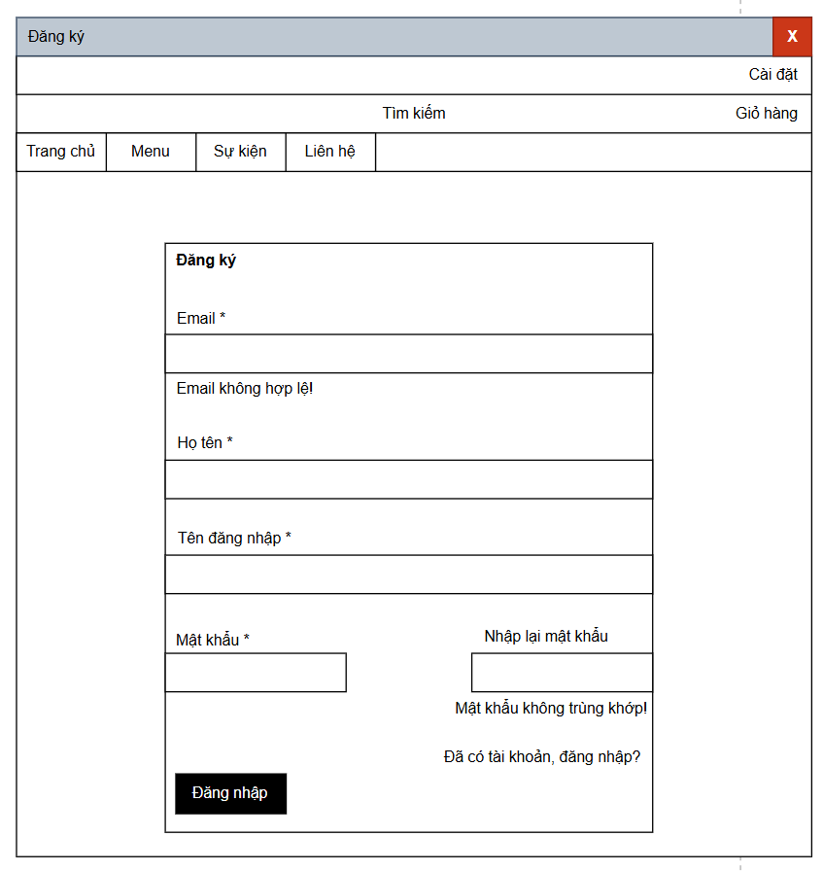
 |  |  | Process | Screen ID | Screen Name | Created PIC | Created Date | Approved Date | 2.2. Screen items
 |  |  | Screen Design | SCR_02 | Đăng ký |  |  | MMDDYYY | # | Item name | Control | Data type | I/O | Mandatory | Default Value | Range Value
 |  |  |  |  |  |  |  |  | 1 | Đăng ký label | Label | Text | O
 |  |  |  |  |  |  |  |  | 2 | Email label | Label | Text | O
1. Overview |  |  |  |  |  |  |  |  | 3 | Email | Textbox | Text | I | Yes |  | Kiểm tra định dạng email hợp lệ
 |  |  |  |  |  |  |  |  | 4 | Họ tên label | Label | Text | O
 | Màn hình đăng ký cho phép người dùng tạo tài khoản để sử dụng các chức năng của trang web |  |  |  |  |  |  |  | 5 | Họ tên | Textbox | Text | I | Yes
 |  |  |  |  |  |  |  |  | 6 | Tên đăng nhập label | Label | Text | O
2. Screen Design |  |  |  |  |  |  |  |  | 7 | Tên đăng nhập | Textbox | Text | I | Yes |  | Không trùng với username đã tồn tại
 |  |  |  |  |  |  |  |  | 8 | Mật khẩu label | Label | Text | O
 | 2.1. Screen image |  |  |  |  |  |  |  | 9 | Mật khẩu | Textbox (Password type) | Text | I | Yes |  | Min 8 ký tự, có chữ & số
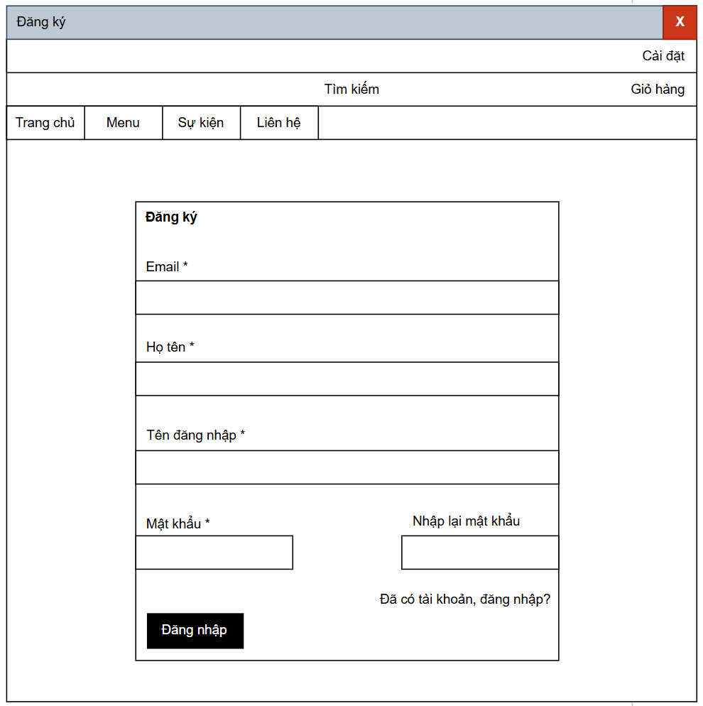
 |  |  |  |  |  |  |  |  | 10 | Nhập lại mật khẩu label | Label | Text | O
 |  |  |  |  |  |  |  |  | 11 | Nhập lại mật khẩu | Textbox (Password type) | Text | I | Yes |  | Phải trùng với trường Mật khẩu
 |  |  |  |  |  |  |  |  | 12 | Đăng ký button | Button
 |  |  |  |  |  |  |  |  | 13 | Đăng nhập link | Hyperlink | Text | O |  | “Đã có tài khoản, đăng nhập?” | Chuyển đến màn hình đăng nhập

 |  |  |  |  |  |  |  |  | 2.3. Main screen interaction
 |  |  |  |  |  |  |  |  | 1. Hệ thống sẽ validate dữ liệu như sau:
 |  |  |  |  |  |  |  |  | a) Thông báo lỗi ngay khi nhập dữ liệu (khi rời khỏi trường nhập – loss focus).
 |  |  |  |  |  |  |  |  | b) Hoặc khi user click vào [Đăng ký] button.
 |  |  |  |  |  |  |  |  | c) Các lỗi hiển thị bao gồm:
 |  |  |  |  |  |  |  |  | Email không hợp lệ → hiển thị “Email không hợp lệ!”
 |  |  |  |  |  |  |  |  | Mật khẩu và Nhập lại mật khẩu không trùng khớp → hiển thị “Mật khẩu không trùng khớp!”
 |  |  |  |  |  |  |  |  | Các trường bắt buộc bỏ trống → hiển thị “Trường này là bắt buộc.”
 |  |  |  |  |  |  |  |  | d) Khi nhấn [Đăng ký], nếu không có lỗi, hệ thống sẽ lưu dữ liệu và chuyển hướng đến trang Đăng nhập.

 |  |  |  |  |  |  |  |  | 2.4. Screen displaying
 |  |  |  |  |  |  |  |  | 1. Hiển thị lỗi
 |  |  |  |  |  |  |  |  | Các trường không hợp lệ sẽ được tô viền hoặc chữ màu đỏ.
 |  |  |  |  |  |  |  |  | Thông báo lỗi hiển thị ngay dưới ô nhập tương ứng, theo thứ tự từ trên xuống dưới, trái sang phải.
 |  |  |  |  |  |  |  |  | 2. Trình tự focus con trỏ
 |  |  |  |  |  |  |  |  | Khi mở form, con trỏ tự động focus vào trường Email đầu tiên.
 |  |  |  |  |  |  |  |  | Khi nhấn phím Tab, focus di chuyển lần lượt: Email → Họ tên → Tên đăng nhập → Mật khẩu → Nhập lại mật khẩu → Đăng ký.
 |  |  |  |  |  |  |  |  | 3. Hành động khác
 |  |  |  |  |  |  |  |  | Nếu người dùng click vào “Đã có tài khoản, đăng nhập?”, hệ thống sẽ chuyển sang màn hình Đăng nhập.

 |  | Màn hình hiển thị lỗi cho các trường hợp không hợp lệ:

Đăng nhập
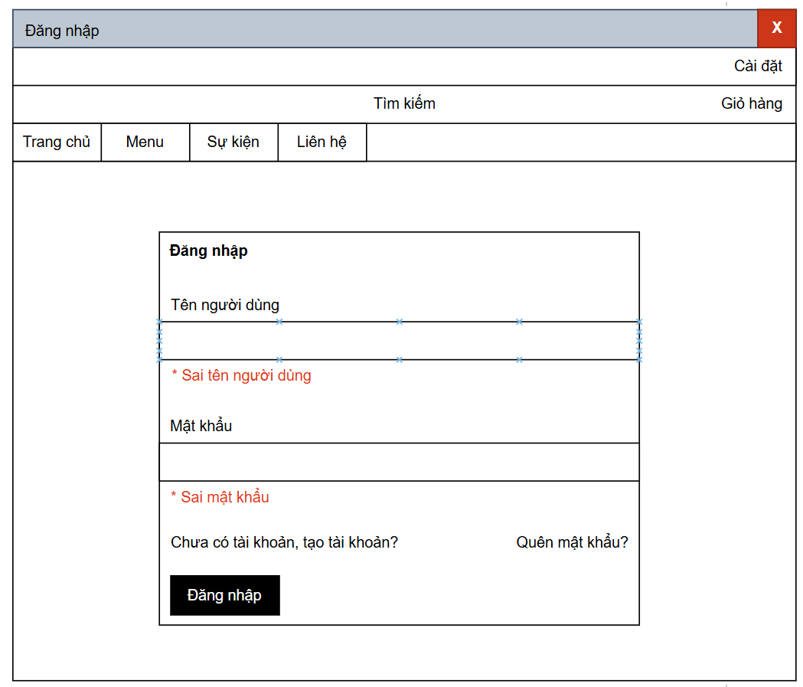
 |  |  | Process | Screen ID | Screen Name | Created PIC | Created Date | Approved Date | 2.2. Screen items – Màn hình Đăng nhập
 |  |  | Screen Design | SCR_03 | Đăng nhập |  |  | MMDDYYY | # | Item name | Control | Data type | I/O | Mandatory | Default Value | Range Value
 |  |  |  |  |  |  |  |  | 1 | Đăng nhập label | Label | Text | O
 |  |  |  |  |  |  |  |  | 2 | Tên người dùng label | Label | Text | O
1. Overview |  |  |  |  |  |  |  |  | 3 | Tên người dùng | Textbox | Text | I | Yes |  | Không được để trống
 |  |  |  |  |  |  |  |  | 4 | Mật khẩu label | Label | Text | O
 | Màn hình đăng nhập cho phép người dùng đăng nhập vào để sử dụng các chức năng của trang web |  |  |  |  |  |  |  | 5 | Mật khẩu | Textbox (Password type) | Text | I | Yes |  | Min 8 ký tự
 |  |  |  |  |  |  |  |  | 6 | Chưa có tài khoản? Tạo tài khoản | Hyperlink | Text | O |  | “Chưa có tài khoản, tạo tài khoản?” | Chuyển đến màn hình đăng ký
2. Screen Design |  |  |  |  |  |  |  |  | 7 | Quên mật khẩu? | Hyperlink | Text | O |  | “Quên mật khẩu?” | Chuyển đến màn hình quên mật khẩu
 |  |  |  |  |  |  |  |  | 8 | Đăng nhập button | Button |  |  |  | “Đăng nhập” | Thực hiện đăng nhập
 | 2.1. Screen image

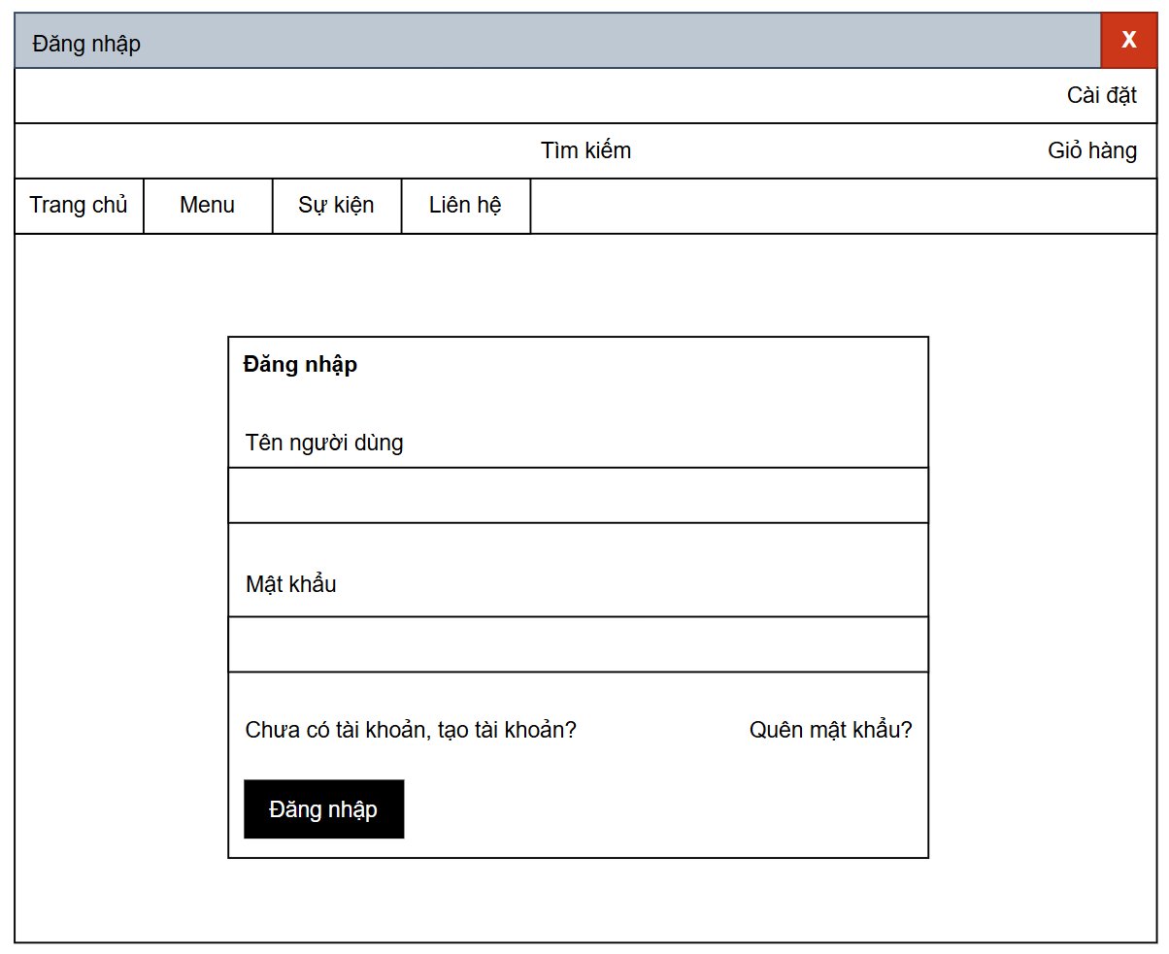
 |  |  |  |  |  |  |  |  | 2.3. Main screen interaction
 |  |  |  |  |  |  |  |  | 1. Hệ thống sẽ kiểm tra và validate dữ liệu khi:
 |  |  |  |  |  |  |  |  | a) Người dùng rời khỏi ô nhập (loss focus).
 |  |  |  |  |  |  |  |  | b) Hoặc khi click vào nút [Đăng nhập].
 |  |  |  |  |  |  |  |  | 2. Thông báo lỗi được hiển thị như sau:
 |  |  |  |  |  |  |  |  | Nếu không nhập tên người dùng → hiển thị “* Vui lòng nhập tên người dùng”.
 |  |  |  |  |  |  |  |  | Nếu không nhập mật khẩu → hiển thị “* Vui lòng nhập mật khẩu”.
 |  |  |  |  |  |  |  |  | Nếu nhập sai thông tin → hiển thị “* Sai tên người dùng” hoặc “* Sai mật khẩu” bằng màu đỏ ngay dưới ô nhập.
 |  |  |  |  |  |  |  |  | 3. Khi dữ liệu hợp lệ, hệ thống:
 |  |  |  |  |  |  |  |  | Kiểm tra thông tin đăng nhập trong cơ sở dữ liệu.
 |  |  |  |  |  |  |  |  | Nếu hợp lệ → chuyển đến màn hình chính.
 |  |  |  |  |  |  |  |  | Nếu sai → hiển thị thông báo lỗi tương ứng.
 |  |  |  |  |  |  |  |  | 4. Khi nhấn vào:
 |  |  |  |  |  |  |  |  | [Chưa có tài khoản? Tạo tài khoản] → chuyển đến màn hình Đăng ký.
 |  |  |  |  |  |  |  |  | [Quên mật khẩu?] → chuyển đến màn hình khôi phục mật khẩu.

 |  |  |  |  |  |  |  |  | 2.4. Screen displaying
 |  |  |  |  |  |  |  |  | 1. Các lỗi nhập liệu sẽ hiển thị màu đỏ, theo thứ tự từ trên xuống dưới.
 |  |  |  |  |  |  |  |  | 2. Khi mở form, con trỏ sẽ focus vào ô “Tên người dùng” đầu tiên.
 |  |  |  |  |  |  |  |  | 3. Khi nhấn Tab, con trỏ di chuyển lần lượt:
 |  |  |  |  |  |  |  |  | → Tên người dùng → Mật khẩu → Đăng nhập → Chưa có tài khoản → Quên mật khẩu.
 |  |  |  |  |  |  |  |  | 4. Nếu hệ thống không kết nối được hoặc xảy ra lỗi server, hiển thị thông báo:
 |  |  |  |  |  |  |  |  | “Không thể đăng nhập, vui lòng thử lại sau.”

 |  | Màn hình hiển thị lỗi cho các trường hợp không hợp lệ:

Xem danh sách sản phẩm
 |  | Process | Screen ID | Screen Name | Created PIC | Created Date | Approved Date | 2.2. Screen items – Màn hình Danh sách sản phẩm
 |  | Screen Design | SCR_04 | Xem danh sách sản phẩm |  |  | MMDDYYY | # | Item name | Control | Data type | I/O | Mandatory | Default Value | Range Value
 |  |  |  |  |  |  |  | 1 | Danh sách sản phẩm label | Label | Text | O
 |  |  |  |  |  |  |  | 2 | Cài đặt button | Button |  | O |  |  | Dẫn đến màn hình cài đặt
1. Overview |  |  |  |  |  |  |  | 3 | Giỏ hàng button | Button |  | O |  |  | Dẫn đến màn hình giỏ hàng
 |  |  |  |  |  |  |  | 4 | Thanh tìm kiếm label | Label | Text | O |  | “Tìm kiếm”
 | Màn hình cho phép người dùng xem các sản phẩm trên trang web |  |  |  |  |  |  | 5 | Ô tìm kiếm | Textbox | Text | I |  |  | Nhập tên sản phẩm cần tìm
 |  |  |  |  |  |  |  | 6 | Trang chủ button | Button |  | O |  |  | Dẫn đến màn hình Trang chủ
2. Screen Design |  |  |  |  |  |  |  | 7 | Menu button | Button |  | O |  |  | Dẫn đến màn hình Menu sản phẩm
 |  |  |  |  |  |  |  | 8 | Sự kiện button | Button |  | O |  |  | Dẫn đến màn hình Sự kiện
 | 2.1. Screen image |  |  |  |  |  |  | 9 | Liên hệ button | Button |  | O |  |  | Dẫn đến màn hình Liên hệ
 |  |  |  |  |  |  |  | 10 | Tìm kiếm chi tiết button | Button |  | I |  | “Tìm kiếm chi tiết…” | Mở bộ lọc tìm kiếm nâng cao
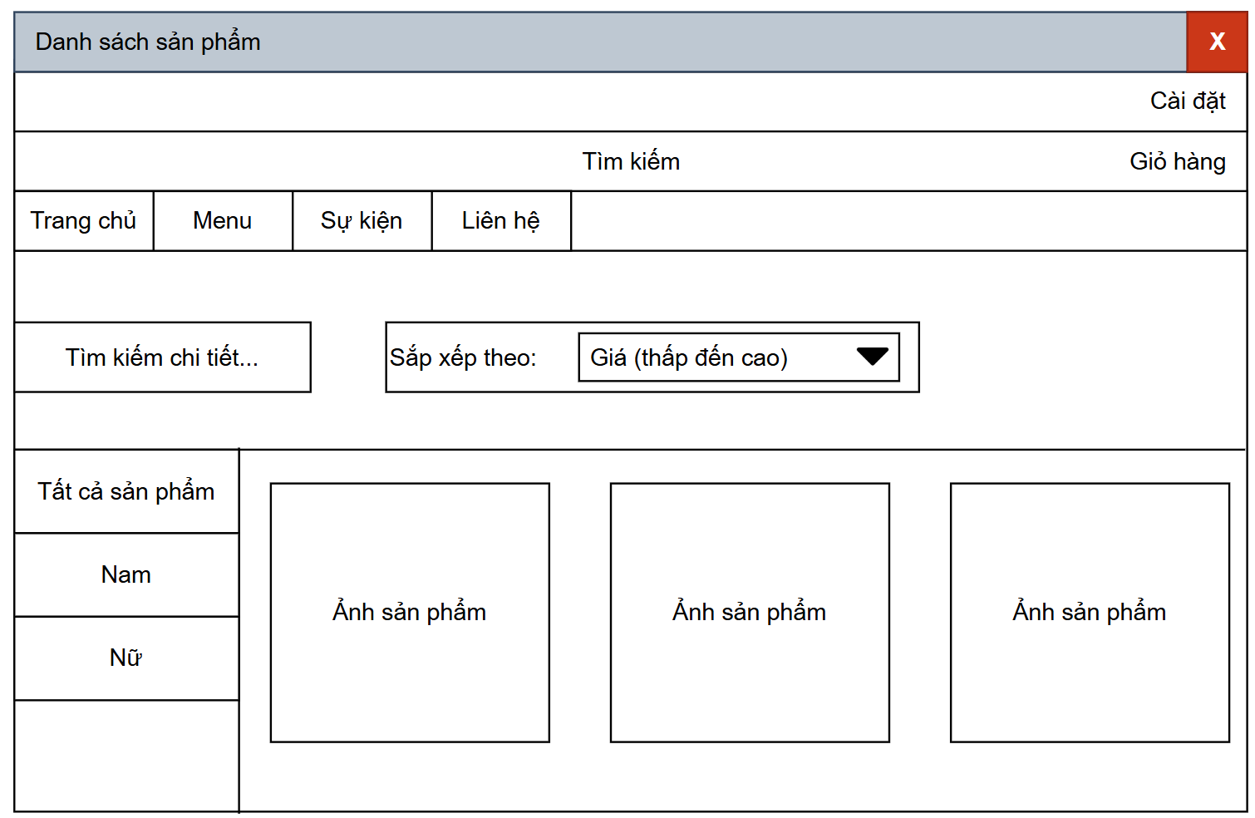
 |  |  |  |  |  |  |  | 11 | Sắp xếp theo label | Label | Text | O |  | “Sắp xếp theo:”
 |  |  |  |  |  |  |  | 12 | Combo box sắp xếp | Combo box | Text | I |  | “Giá (thấp đến cao)” | Giá (cao đến thấp), Tên (A-Z), Tên (Z-A)
 |  |  |  |  |  |  |  | 13 | Danh mục sản phẩm “Tất cả sản phẩm” | Button |  | I |  |  | Hiển thị tất cả sản phẩm
 |  |  |  |  |  |  |  | 14 | Danh mục sản phẩm “Nam” | Button |  | I |  |  | Lọc sản phẩm dành cho nam
 |  |  |  |  |  |  |  | 15 | Danh mục sản phẩm “Nữ” | Button |  | I |  |  | Lọc sản phẩm dành cho nữ
 |  |  |  |  |  |  |  | 16 | Ảnh sản phẩm 1 | Image |  | O |  | Ảnh sản phẩm | Hiển thị ảnh + tên + giá sản phẩm
 |  |  |  |  |  |  |  | 17 | Ảnh sản phẩm 2 | Image |  | O |  | Ảnh sản phẩm | Hiển thị ảnh + tên + giá sản phẩm
 |  |  |  |  |  |  |  | 18 | Ảnh sản phẩm 3 | Image |  | O |  | Ảnh sản phẩm | Hiển thị ảnh + tên + giá sản phẩm

 |  |  |  |  |  |  |  | 2.3. Main screen interaction
 |  |  |  |  |  |  |  | 1. Khi mở màn hình “Danh sách sản phẩm”, hệ thống sẽ:
 |  |  |  |  |  |  |  | Hiển thị tất cả sản phẩm mặc định.
 |  |  |  |  |  |  |  | Tự động focus vào ô tìm kiếm.
 |  |  |  |  |  |  |  | Danh mục sản phẩm (Nam, Nữ, Tất cả) hiển thị ở cột trái.
 |  |  |  |  |  |  |  | 2. Khi người dùng:
 |  |  |  |  |  |  |  | Nhập từ khóa vào ô tìm kiếm → hệ thống lọc danh sách theo tên sản phẩm.
 |  |  |  |  |  |  |  | Click “Tìm kiếm chi tiết…” → mở form tìm kiếm nâng cao (lọc theo giá, loại, thương hiệu,…).
 |  |  |  |  |  |  |  | Chọn combo box “Sắp xếp theo” → sắp xếp danh sách sản phẩm theo lựa chọn (giá, tên,...).
 |  |  |  |  |  |  |  | Chọn danh mục “Nam”, “Nữ”, hoặc “Tất cả sản phẩm” → hiển thị sản phẩm thuộc danh mục tương ứng.
 |  |  |  |  |  |  |  | Click vào Ảnh sản phẩm → mở màn hình chi tiết sản phẩm.

 |  |  |  |  |  |  |  | 2.4. Screen displaying
 |  |  |  |  |  |  |  | 1. Các sản phẩm hiển thị dưới dạng lưới (grid), mỗi ô gồm ảnh, tên và giá.
 |  |  |  |  |  |  |  | 2. Khi không có sản phẩm phù hợp, hiển thị thông báo:
 |  |  |  |  |  |  |  | “Không tìm thấy sản phẩm phù hợp.”
 |  |  |  |  |  |  |  | 3. Các nút danh mục bên trái được highlight khi được chọn.
 |  |  |  |  |  |  |  | 4. Combo box sắp xếp hiển thị giá trị mặc định “Giá (thấp đến cao)”.
 |  |  |  |  |  |  |  | 5. Khi hover chuột lên ảnh sản phẩm → viền ảnh hiển thị sáng nhẹ để báo hiệu có thể click.

Quản lý tài khoản
 |  |  | Process | Screen ID | Screen Name | Created PIC | Created Date | Approved Date | 2.2. Screen items – Màn hình Quản lý tài khoản
 |  |  | Screen Design | SCR_05 | Quản lý tài khoản |  |  | MMDDYYY | # | Item name | Control | Data type | I/O | Mandatory | Default Value | Range Value
 |  |  |  |  |  |  |  |  | 1 | Quản lý tài khoản label | Label | Text | O
 |  |  |  |  |  |  |  |  | 2 | Cài đặt button | Button |  | O |  |  | Dẫn đến màn hình Cài đặt
1. Overview |  |  |  |  |  |  |  |  | 3 | Giỏ hàng button | Button |  | O |  |  | Dẫn đến màn hình Giỏ hàng
 |  |  |  |  |  |  |  |  | 4 | Thanh tìm kiếm label | Label | Text | O |  | “Tìm kiếm”
 | Màn hình cho phép người dùng tùy chỉnh thông tin cá nhân của mình |  |  |  |  |  |  |  | 5 | Ô tìm kiếm | Textbox | Text | I |  |  | Nhập từ khóa tìm kiếm sản phẩm
 |  |  |  |  |  |  |  |  | 6 | Trang chủ button | Button |  | O |  |  | Dẫn đến màn hình Trang chủ
2. Screen Design |  |  |  |  |  |  |  |  | 7 | Menu button | Button |  | O |  |  | Dẫn đến màn hình Menu sản phẩm
 |  |  |  |  |  |  |  |  | 8 | Sự kiện button | Button |  | O |  |  | Dẫn đến màn hình Sự kiện
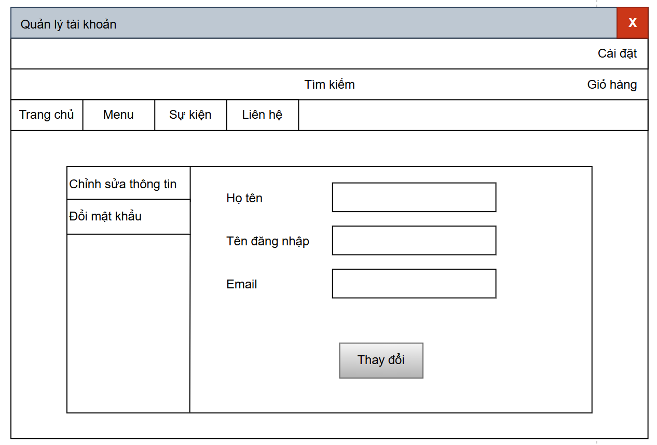
 | 2.1. Screen image |  |  |  |  |  |  |  | 9 | Liên hệ button | Button |  | O |  |  | Dẫn đến màn hình Liên hệ
 |  |  |  |  |  |  |  |  | 10 | Chỉnh sửa thông tin tab | Button/Tab | Text | I | Yes |  | Hiển thị phần nhập thông tin người dùng
 |  |  |  |  |  |  |  |  | 11 | Đổi mật khẩu tab | Button/Tab | Text | I |  |  | Chuyển đến màn hình đổi mật khẩu
 |  |  |  |  |  |  |  |  | 12 | Họ tên label | Label | Text | O
 |  |  |  |  |  |  |  |  | 13 | Họ tên textbox | Textbox | Text | I | Yes |  | Không được để trống
 |  |  |  |  |  |  |  |  | 14 | Tên đăng nhập label | Label | Text | O
 |  |  |  |  |  |  |  |  | 15 | Tên đăng nhập textbox | Textbox | Text | I | Yes |  | Không được để trống
 |  |  |  |  |  |  |  |  | 16 | Email label | Label | Text | O
 |  |  |  |  |  |  |  |  | 17 | Email textbox | Textbox | Text | I | Yes |  | Kiểm tra định dạng email hợp lệ
 |  |  |  |  |  |  |  |  | 18 | Thay đổi button | Button |  | I |  | “Thay đổi” | Lưu thông tin người dùng

 |  |  |  |  |  |  |  |  | 2.3. Main screen interaction
 |  |  |  |  |  |  |  |  | 1. Khi người dùng mở màn hình “Quản lý tài khoản”:
 |  |  |  |  |  |  |  |  | Mặc định hiển thị tab “Chỉnh sửa thông tin”.
 |  |  |  |  |  |  |  |  | Các trường “Họ tên”, “Tên đăng nhập”, “Email” được điền sẵn thông tin tài khoản hiện tại.
 |  |  |  |  |  |  |  |  | 2. Khi người dùng chỉnh sửa thông tin:
 |  |  |  |  |  |  |  |  | Nhập lại nội dung muốn thay đổi trong các ô Textbox.
 |  |  |  |  |  |  |  |  | Click [Thay đổi] để lưu thông tin.
 |  |  |  |  |  |  |  |  | 3. Hệ thống kiểm tra dữ liệu (Validation):
 |  |  |  |  |  |  |  |  | Nếu bỏ trống trường bắt buộc → hiển thị “*Vui lòng nhập thông tin”.
 |  |  |  |  |  |  |  |  | Nếu Email sai định dạng → hiển thị “*Email không hợp lệ!” bằng màu đỏ dưới ô nhập.
 |  |  |  |  |  |  |  |  | Nếu hợp lệ → hệ thống cập nhật thông tin người dùng trong cơ sở dữ liệu.
 |  |  |  |  |  |  |  |  | 4. Tab chuyển đổi:
 |  |  |  |  |  |  |  |  | Khi click “Đổi mật khẩu”, hệ thống chuyển đến form đổi mật khẩu.
 |  |  |  |  |  |  |  |  | Khi click “Chỉnh sửa thông tin”, quay lại form cập nhật thông tin.
 |  | Màn hình hiển thị lỗi cho các trường hợp không hợp lệ: |  |  |  |  |  |  | 2.4. Screen displaying
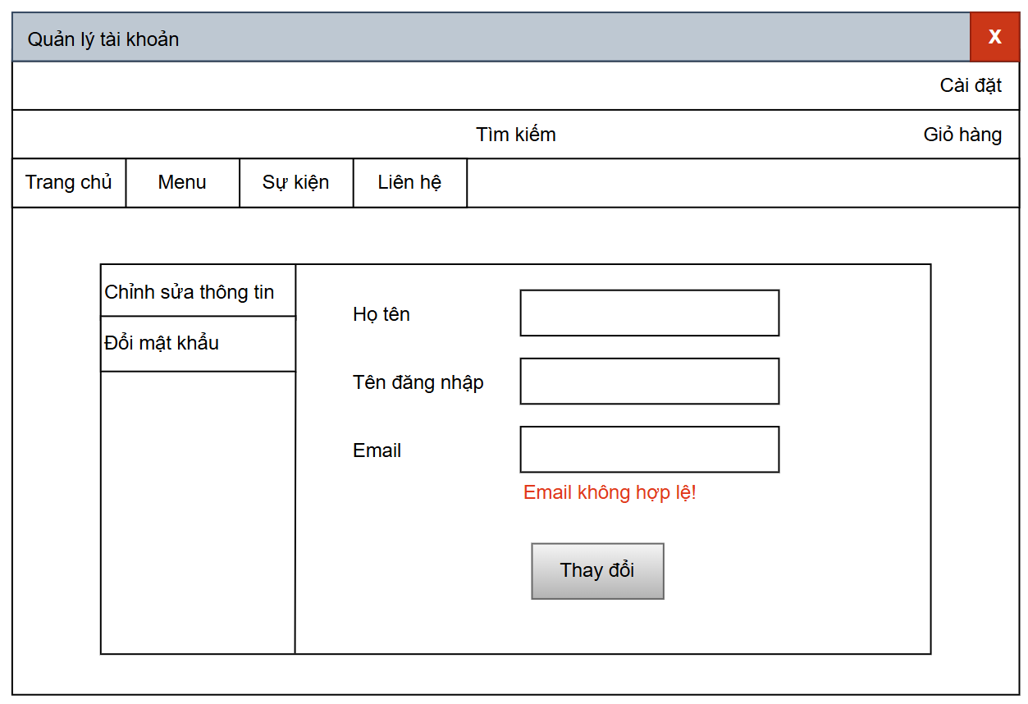
 |  |  |  |  |  |  |  |  | 1. Thông tin lỗi hiển thị theo thứ tự từ trên xuống dưới, mỗi lỗi được hiển thị màu đỏ bên dưới ô nhập.
 |  |  |  |  |  |  |  |  | 2. Khi mở màn hình, con trỏ chuột tự động focus vào ô “Họ tên”.
 |  |  |  |  |  |  |  |  | 3. Khi nhấn phím Tab, con trỏ di chuyển lần lượt:
 |  |  |  |  |  |  |  |  | → Họ tên → Tên đăng nhập → Email → Thay đổi.
 |  |  |  |  |  |  |  |  | 4. Sau khi cập nhật thành công, hệ thống hiển thị thông báo:
 |  |  |  |  |  |  |  |  | “Cập nhật thông tin thành công.”
 |  |  |  |  |  |  |  |  | 5. Nếu lỗi hệ thống xảy ra khi lưu, hiển thị:
 |  |  |  |  |  |  |  |  | “Không thể cập nhật, vui lòng thử lại.”

Quản lý người dùng
 |  | Process | Screen ID | Screen Name | Created PIC | Created Date | Approved Date | 2.2. Screen items – Màn hình Quản lý người dùng
 |  | Screen Design | SCR_06 | Quản lý người dùng |  |  | MMDDYYY | # | Item name | Control | Data type | I/O | Mandatory | Default Value | Range Value
 |  |  |  |  |  |  |  | 1 | Quản lý người dùng label | Label | Text | O
 |  |  |  |  |  |  |  | 2 | Ô tìm kiếm users | Textbox | Text | I |  |  | Nhập tên, email hoặc ID người dùng cần tìm
1. Overview |  |  |  |  |  |  |  | 3 | Tạo user mới button | Button |  | I |  | “Tạo user mới” | Dẫn đến màn hình tạo tài khoản mới
 |  |  |  |  |  |  |  | 4 | Bảng danh sách người dùng | Table |  | O |  |  | Hiển thị danh sách tất cả người dùng
 | Màn hình cho phép Admin quản lý: thêm, sửa, xóa các thông tin của người dùng |  |  |  |  |  |  | 5 | Cột ID | Label (trong Table) | Text | O |  |  | Mã định danh người dùng
 |  |  |  |  |  |  |  | 6 | Cột Họ tên | Label (trong Table) | Text | O |  |  | Họ và tên người dùng
2. Screen Design |  |  |  |  |  |  |  | 7 | Cột Email | Label (trong Table) | Text | O |  |  | Địa chỉ email người dùng
 |  |  |  |  |  |  |  | 8 | Cột Vai trò | Label (trong Table) | Text | O |  | “Customer” | Các giá trị: Customer / Staff / Admin
 | 2.1. Screen image |  |  |  |  |  |  | 9 | Cột Thực hiện | Label (trong Table) | Text | O |  |  | Chứa các nút thao tác (Cập nhật / Xóa)
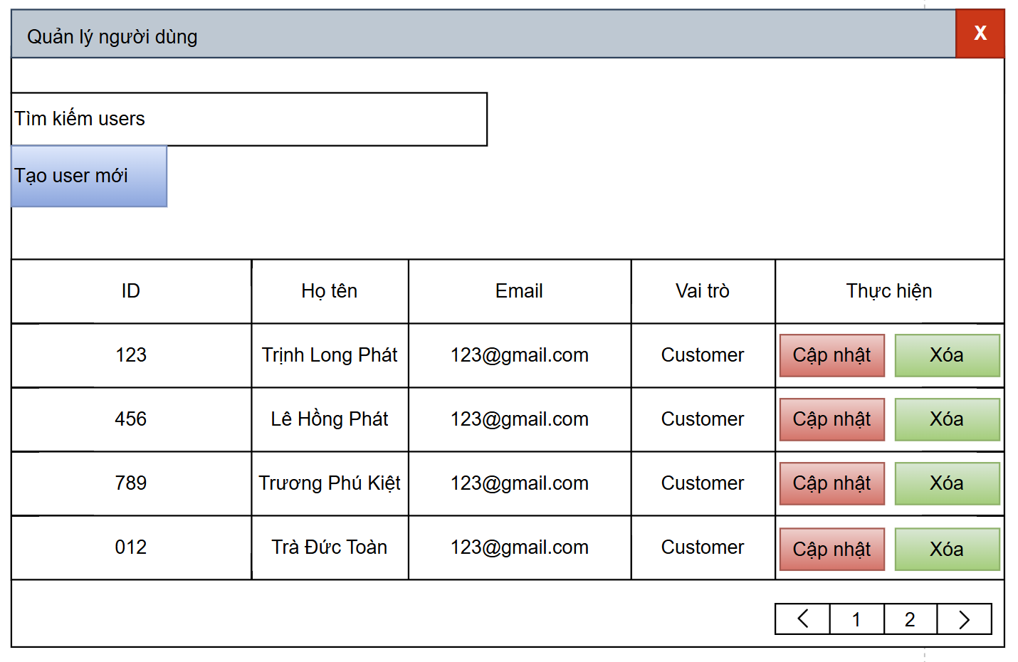
 |  |  |  |  |  |  |  | 10 | Cập nhật button | Button |  | I |  | “Cập nhật” | Mở form chỉnh sửa thông tin người dùng
 |  |  |  |  |  |  |  | 11 | Xóa button | Button |  | I |  | “Xóa” | Xóa user khỏi hệ thống (có xác nhận)
 |  |  |  |  |  |  |  | 12 | Thanh chuyển trang (Pagination) | Button |  | I |  | “< 1 2 >” | Duyệt các trang danh sách người dùng

 |  |  |  |  |  |  |  | 2.3. Main screen interaction
 |  |  |  |  |  |  |  | 1. Khi người dùng mở màn hình:
 |  |  |  |  |  |  |  | Hệ thống hiển thị danh sách người dùng (phân trang nếu nhiều hơn 10 dòng).
 |  |  |  |  |  |  |  | Con trỏ tự động focus vào ô tìm kiếm “Tìm kiếm users”.
 |  |  |  |  |  |  |  | 2. Tìm kiếm người dùng:
 |  |  |  |  |  |  |  | Nhập từ khóa (ID, tên, email) → nhấn Enter hoặc biểu tượng tìm kiếm → lọc kết quả.
 |  |  |  |  |  |  |  | Nếu không tìm thấy → hiển thị “Không tìm thấy người dùng phù hợp.”
 |  |  |  |  |  |  |  | 3. Tạo user mới:
 |  |  |  |  |  |  |  | Click [Tạo user mới] → mở form “Tạo tài khoản người dùng”.
 |  |  |  |  |  |  |  | 4. Cập nhật thông tin:
 |  |  |  |  |  |  |  | Click [Cập nhật] → mở form chỉnh sửa thông tin người dùng.
 |  |  |  |  |  |  |  | Sau khi chỉnh sửa, nhấn Lưu → hiển thị thông báo “Cập nhật thành công”.
 |  |  |  |  |  |  |  | 5. Xóa người dùng:
 |  |  |  |  |  |  |  | Click [Xóa] → hiển thị hộp thoại xác nhận:
 |  |  |  |  |  |  |  | “Bạn có chắc chắn muốn xóa người dùng này?”
 |  |  |  |  |  |  |  | Nếu xác nhận → hệ thống xóa user khỏi danh sách và reload lại bảng.
 |  |  |  |  |  |  |  | 6. Phân trang:
 |  |  |  |  |  |  |  | Click các nút số trang hoặc mũi tên “< / >” để chuyển trang.

 |  |  |  |  |  |  |  | 2.4. Screen displaying
 |  |  |  |  |  |  |  | 1. Bảng hiển thị gồm các cột: ID – Họ tên – Email – Vai trò – Thực hiện.
 |  |  |  |  |  |  |  | 2. Các nút:
 |  |  |  |  |  |  |  | [Cập nhật] có nền đỏ nhạt.
 |  |  |  |  |  |  |  | [Xóa] có nền xanh nhạt.
 |  |  |  |  |  |  |  | 3. Khi hover chuột:
 |  |  |  |  |  |  |  | [Cập nhật] → đỏ đậm.
 |  |  |  |  |  |  |  | [Xóa] → xanh đậm.
 |  |  |  |  |  |  |  | 4. Khi không có người dùng → hiển thị thông báo:
 |  |  |  |  |  |  |  | “Hiện chưa có người dùng trong hệ thống.”
 |  |  |  |  |  |  |  | 5. Hệ thống tự động tải lại dữ liệu khi thêm, sửa, hoặc xóa người dùng.

Quản lý giỏ hàng
 |  | Process | Screen ID | Screen Name | Created PIC | Created Date | Approved Date | 2.2. Screen items – Màn hình Quản lý giỏ hàng
 |  | Screen Design | SCR_08 | Quản lý giỏ hàng |  |  | MMDDYYY | # | Item name | Control | Data type | I/O | Mandatory | Default Value | Range Value
 |  |  |  |  |  |  |  | 1 | Quản lý giỏ hàng label | Label | Text | O
 |  |  |  |  |  |  |  | 2 | Cài đặt button | Button |  | O |  |  | Dẫn đến màn hình Cài đặt
1. Overview |  |  |  |  |  |  |  | 3 | Giỏ hàng button | Button |  | O |  |  | Dẫn đến màn hình Giỏ hàng
 |  |  |  |  |  |  |  | 4 | Thanh tìm kiếm label | Label | Text | O |  | “Tìm kiếm”
 | Màn hình cho phép người dùng kiểm tra giỏ và và có thể thực hiện thanh toán |  |  |  |  |  |  | 5 | Ô tìm kiếm | Textbox | Text | I |  |  | Nhập tên sản phẩm muốn tìm
 |  |  |  |  |  |  |  | 6 | Trang chủ button | Button |  | O |  |  | Dẫn đến màn hình Trang chủ
2. Screen Design |  |  |  |  |  |  |  | 7 | Menu button | Button |  | O |  |  | Dẫn đến màn hình Menu sản phẩm
 |  |  |  |  |  |  |  | 8 | Sự kiện button | Button |  | O |  |  | Dẫn đến màn hình Sự kiện
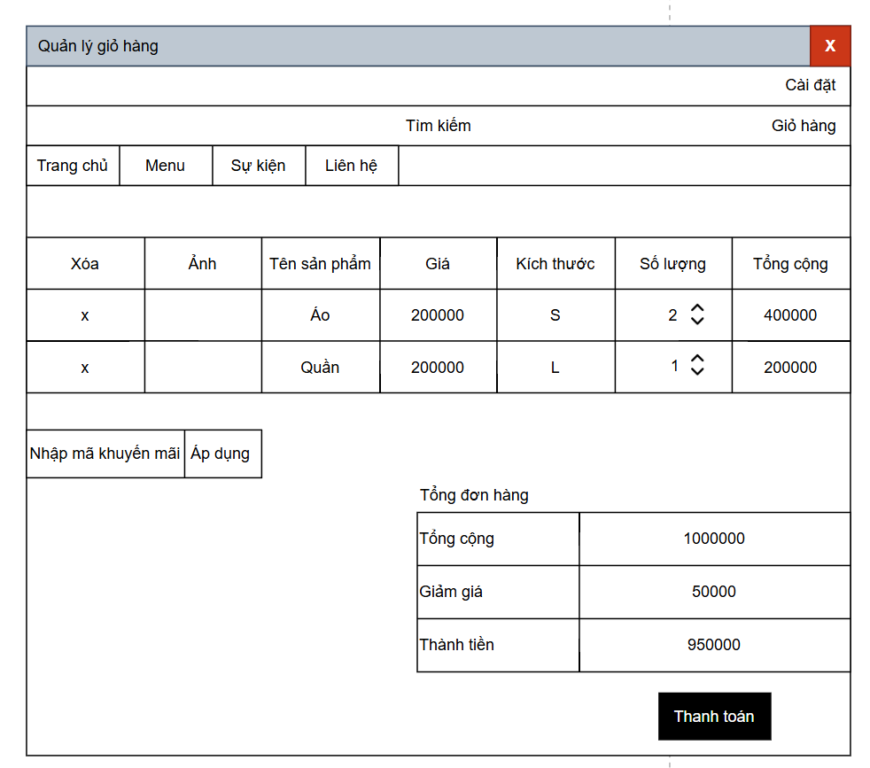
 | 2.1. Screen image |  |  |  |  |  |  | 9 | Liên hệ button | Button |  | O |  |  | Dẫn đến màn hình Liên hệ
 |  |  |  |  |  |  |  | 10 | Bảng sản phẩm trong giỏ | Table |  | O |  |  | Hiển thị danh sách sản phẩm người dùng đã thêm vào giỏ
 |  |  |  |  |  |  |  | 11 | Cột Xóa | Button (trong Table) |  | I |  | “x” | Xóa sản phẩm khỏi giỏ hàng
 |  |  |  |  |  |  |  | 12 | Cột Ảnh sản phẩm | Image |  | O |  |  | Hiển thị hình ảnh sản phẩm
 |  |  |  |  |  |  |  | 13 | Cột Tên sản phẩm | Label | Text | O |  |  | Tên sản phẩm trong giỏ
 |  |  |  |  |  |  |  | 14 | Cột Giá | Label | Number | O |  |  | Giá đơn vị (VNĐ)
 |  |  |  |  |  |  |  | 15 | Cột Kích thước | Label | Text | O |  | S, M, L | Kích cỡ sản phẩm
 |  |  |  |  |  |  |  | 16 | Cột Số lượng | Spinner / Number Input | Number | I |  |  | Cho phép tăng/giảm số lượng sản phẩm
 |  |  |  |  |  |  |  | 17 | Cột Tổng cộng | Label | Number | O |  |  | Tổng giá trị = Giá × Số lượng
 |  |  |  |  |  |  |  | 18 | Nhập mã khuyến mãi textbox | Textbox | Text | I |  |  | Nhập mã giảm giá (nếu có)
 |  |  |  |  |  |  |  | 19 | Áp dụng button | Button |  | I |  | “Áp dụng” | Kiểm tra và áp dụng mã khuyến mãi
 |  |  |  |  |  |  |  | 20 | Tổng đơn hàng label | Label | Text | O |  | “Tổng đơn hàng”
 |  |  |  |  |  |  |  | 21 | Tổng cộng label | Label | Text | O |  | “Tổng cộng”
 |  |  |  |  |  |  |  | 22 | Tổng cộng giá trị | Label | Number | O |  | 1000000 | Tổng giá trị sản phẩm trước giảm giá
 |  |  |  |  |  |  |  | 23 | Giảm giá label | Label | Text | O |  | “Giảm giá”
 |  |  |  |  |  |  |  | 24 | Giảm giá giá trị | Label | Number | O |  | 50000 | Giá trị giảm giá được áp dụng
 |  |  |  |  |  |  |  | 25 | Thành tiền label | Label | Text | O |  | “Thành tiền”
 |  |  |  |  |  |  |  | 26 | Thành tiền giá trị | Label | Number | O |  | 950000 | Tổng sau khi trừ giảm giá
 |  |  |  |  |  |  |  | 27 | Thanh toán button | Button |  | I |  | “Thanh toán” | Dẫn đến màn hình thanh toán

 |  |  |  |  |  |  |  | 2.3. Main screen interaction
 |  |  |  |  |  |  |  | 1. Khi mở màn hình “Quản lý giỏ hàng”:
 |  |  |  |  |  |  |  | Hệ thống hiển thị danh sách sản phẩm người dùng đã thêm vào giỏ.
 |  |  |  |  |  |  |  | Tự động tính tổng cộng cho từng dòng và tổng đơn hàng.
 |  |  |  |  |  |  |  | 2. Thao tác người dùng:
 |  |  |  |  |  |  |  | Xóa sản phẩm: click nút [x] → hệ thống hỏi xác nhận “Bạn có muốn xóa sản phẩm này?” → nếu đồng ý, sản phẩm bị xóa và tổng tiền cập nhật lại.
 |  |  |  |  |  |  |  | Thay đổi số lượng: khi tăng/giảm số lượng → hệ thống cập nhật tổng cộng của dòng đó và tổng đơn hàng.
 |  |  |  |  |  |  |  | Nhập mã khuyến mãi: nhập mã → click [Áp dụng] → hệ thống kiểm tra mã, nếu hợp lệ → trừ giảm giá, cập nhật “Giảm giá” và “Thành tiền”.
 |  |  |  |  |  |  |  | Thanh toán: click [Thanh toán] → chuyển đến màn hình thanh toán.

 |  |  |  |  |  |  |  | 2.4. Screen displaying
 |  |  |  |  |  |  |  | 1. Các sản phẩm hiển thị theo dạng bảng hàng ngang:
 |  |  |  |  |  |  |  | Xóa – Ảnh – Tên sản phẩm – Giá – Kích thước – Số lượng – Tổng cộng.
 |  |  |  |  |  |  |  | 2. Mỗi dòng có biểu tượng “x” để xóa.
 |  |  |  |  |  |  |  | 3. Ô “Số lượng” có thể điều chỉnh bằng nút mũi tên lên/xuống hoặc nhập tay.
 |  |  |  |  |  |  |  | 4. Mục Tổng đơn hàng hiển thị tách riêng bên phải để người dùng dễ theo dõi.
 |  |  |  |  |  |  |  | 5. Khi mã khuyến mãi không hợp lệ, hiển thị thông báo:
 |  |  |  |  |  |  |  | “Mã khuyến mãi không tồn tại hoặc đã hết hạn.”
 |  |  |  |  |  |  |  | 6. Khi giỏ hàng trống, hiển thị thông báo:
 |  |  |  |  |  |  |  | “Giỏ hàng của bạn đang trống.”

Quán lý thanh toán
 |  | Process | Screen ID | Screen Name | Created PIC | Created Date | Approved Date | 2.2. Screen items – Màn hình Quản lý thanh toán
 |  | Screen Design | SCR_LIMS_009 | Quán lý thanh toán |  |  | MMDDYYY | # | Item name | Control | Data type | I/O | Mandatory | Default Value | Range Value
 |  |  |  |  |  |  |  | 1 | Quản lý thanh toán label | Label | Text | O
 |  |  |  |  |  |  |  | 2 | Trang chủ button | Button |  | O |  |  | Dẫn đến màn hình Trang chủ
1. Overview |  |  |  |  |  |  |  | 3 | Menu button | Button |  | O |  |  | Dẫn đến màn hình Menu sản phẩm
 |  |  |  |  |  |  |  | 4 | Sự kiện button | Button |  | O |  |  | Dẫn đến màn hình Sự kiện
 | Màn hình cho phép người dùng thực hiện thanh toán |  |  |  |  |  |  | 5 | Liên hệ button | Button |  | O |  |  | Dẫn đến màn hình Liên hệ
 |  |  |  |  |  |  |  | 6 | Thông tin giao hàng label | Label | Text | O |  | “Thông tin giao hàng”
2. Screen Design |  |  |  |  |  |  |  | 7 | Họ tên label | Label | Text | O |  | “Họ tên *”
 |  |  |  |  |  |  |  | 8 | Họ tên textbox | Textbox | Text | I | Yes |  | Không được để trống
 | 2.1. Screen image |  |  |  |  |  |  | 9 | Số điện thoại label | Label | Text | O |  | “Số điện thoại *”
 |  |  |  |  |  |  |  | 10 | Số điện thoại textbox | Textbox | Text | I | Yes |  | Chỉ nhập số, 10 ký tự
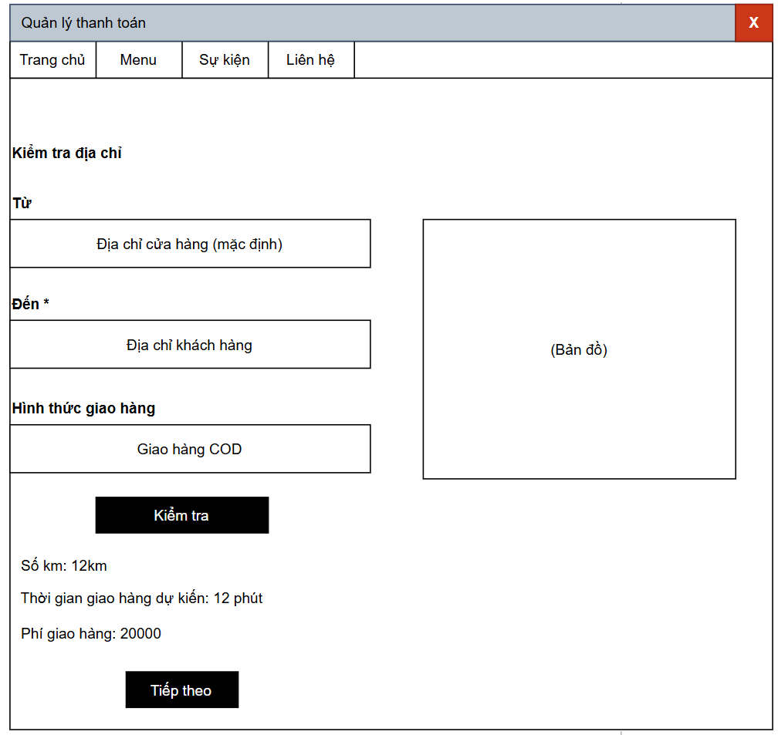
 |  |  |  |  |  |  |  | 11 | Địa chỉ label | Label | Text | O |  | “Địa chỉ”
 |  |  |  |  |  |  |  | 12 | Địa chỉ textbox | Textbox | Text | I | Yes | “(Tự động lấy địa chỉ ở trang trước mà khách nhập)” | Có thể chỉnh sửa lại nếu cần
 |  |  |  |  |  |  |  | 13 | Email label | Label | Text | O |  | “Email *”
 |  |  |  |  |  |  |  | 14 | Email textbox | Textbox | Text | I | Yes |  | Kiểm tra định dạng email hợp lệ
 |  |  |  |  |  |  |  | 15 | Đơn hàng của bạn label | Label | Text | O |  | “Đơn hàng của bạn”
 |  |  |  |  |  |  |  | 16 | Bảng đơn hàng | Table |  | O |  |  | Hiển thị chi tiết đơn hàng
 |  |  |  |  |  |  |  | 17 | Cột Sản phẩm | Label (trong Table) | Text | O |  | “Sản phẩm” | Danh sách sản phẩm đã chọn
 |  |  |  |  |  |  |  | 18 | Cột Tổng cộng | Label (trong Table) | Number | O |  | “Tổng cộng” | Giá trị bằng VNĐ
 |  |  |  |  |  |  |  | 19 | Hàng sản phẩm | Label | Text | O |  | “Áo thun x1” | Hiển thị số lượng & tên sản phẩm
 |  |  |  |  |  |  |  | 20 | Hàng phí giao hàng | Label | Number | O |  | 20000 | Giá trị phí vận chuyển
 |  |  |  |  |  |  |  | 21 | Hàng giảm giá | Label | Number | O |  | 50000 | Giá trị khuyến mãi (nếu có)
 |  |  |  |  |  |  |  | 22 | Hàng thành tiền | Label | Number | O |  | 170000 | Tổng tiền thanh toán cuối cùng
 |  |  |  |  |  |  |  | 23 | Đặt hàng button | Button |  | I |  | “Đặt hàng” | Gửi thông tin đặt hàng và xác nhận thanh toán

 |  |  |  |  |  |  |  | 2.3. Main screen interaction
 |  |  |  |  |  |  |  | 1. Khi mở màn hình “Xác nhận thanh toán”:
 |  |  |  |  |  |  |  | Hệ thống tự động lấy dữ liệu từ form thanh toán trước (địa chỉ, phí ship, thành tiền).
 |  |  |  |  |  |  |  | Người dùng kiểm tra và nhập thêm thông tin cá nhân (họ tên, số điện thoại, email).
 |  |  |  |  |  |  |  | 2. Kiểm tra dữ liệu nhập:
 |  |  |  |  |  |  |  | Nếu bỏ trống trường bắt buộc → hiển thị lỗi đỏ dưới ô nhập (VD: “*Vui lòng nhập họ tên”).
 |  |  |  |  |  |  |  | Nếu nhập sai định dạng email → hiển thị “*Email không hợp lệ!”.
 |  |  |  |  |  |  |  | Nếu nhập sai số điện thoại → hiển thị “*Số điện thoại không hợp lệ!”.
 |  |  |  |  |  |  |  | 3. Khi người dùng nhấn [Đặt hàng]:
 |  |  |  |  |  |  |  | Hệ thống kiểm tra toàn bộ dữ liệu.
 |  |  |  |  |  |  |  | Nếu hợp lệ → tạo đơn hàng mới trong hệ thống, hiển thị thông báo:
 |  |  |  |  |  |  |  | “Đặt hàng thành công! Cảm ơn bạn đã mua hàng.”
 |  |  |  |  |  |  |  | Nếu có lỗi → hiển thị thông báo lỗi tương ứng.
 |  |  |  |  |  |  |  | 4. Luồng tiếp theo:
 |  |  |  |  |  |  |  | Sau khi đặt hàng thành công, người dùng có thể được chuyển hướng:
 |  |  |  |  |  |  |  | → Trang Xác nhận đơn hàng (Order Success) hoặc Danh sách đơn hàng của tôi.

 |  |  |  |  |  |  |  | 2.4. Screen displaying
 |  |  |  |  |  |  |  | 1. Giao diện chia 2 cột chính:
 |  |  |  |  |  |  |  | Bên trái: thông tin khách hàng cần nhập.
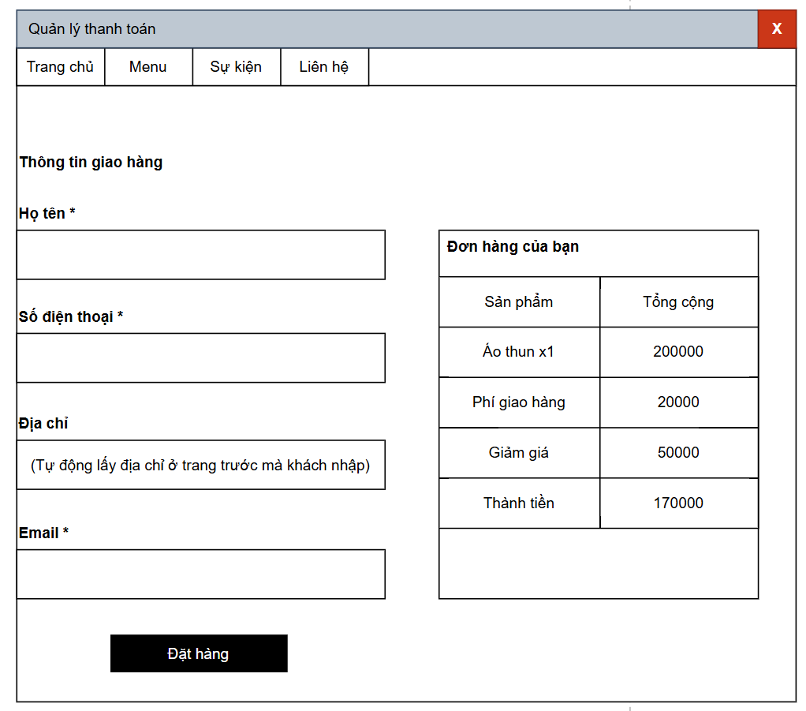
 |  |  |  |  |  |  |  | Bên phải: bảng tóm tắt đơn hàng (sản phẩm, phí giao hàng, giảm giá, thành tiền).
 |  |  |  |  |  |  |  | 2. Các trường bắt buộc có dấu “*”.
 |  |  |  |  |  |  |  | 3. Khi hệ thống hiển thị lỗi, dòng lỗi sẽ có chữ màu đỏ.
 |  |  |  |  |  |  |  | 4. Nút [Đặt hàng] hiển thị màu đen với chữ trắng, khi hover đổi sang xám đậm.
 |  |  |  |  |  |  |  | 5. Sau khi đặt hàng, các ô nhập trở nên read-only và hệ thống hiển thị hộp thoại xác nhận.

